상품제안서
타이틀리스트 PRO V1 4구+자석싸바리 굿즈 | 상품코드: S43114

 |  |  |  |  |  |  | 02-713-8555 | www.synergygift.co.kr
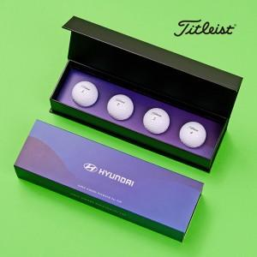

【상세/제작정보】

【인쇄/포장옵션】 | 풀칼라 / 포장불가능

【공급단가】 | 수량 | 100~ | 300~ | 500~ | 1,000~ | 5,000~
*VAT별도 | 단가 | 33,760원 | 32,160원 | 31,350원 | 30,820원 | 29,740원

【상품 URL】 | https://www.synergygift.co.kr:443/src/goods_detail.php?gdno=43114

